상품제안서
파버카스텔 엠비션 볼펜 (블랙유리섬유) | 상품코드: S04542

 |  |  |  |  |  |  | 02-713-8555 | www.synergygift.co.kr
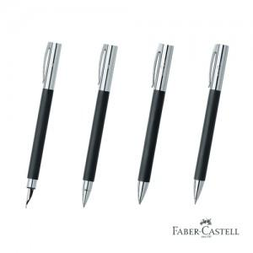

【상세/제작정보】

【인쇄/포장옵션】 | 레이저 / 포장지포장

【공급단가】 | 수량 | 10~ | 50~ | 100~ | 300~ | 500~
*VAT별도 | 단가 | 59,500원 | 58,070원 | 55,690원 | 54,260원 | 52,830원

【상품 URL】 | https://www.synergygift.co.kr:443/src/goods_detail.php?gdno=3633

